девочки
FURAN TEKSTIL

Рисунок | Артикул | Наименование | Размеры | Кол-во, шт | Полотно: | Таргеты Фуран Текстиль
 | 1 | Фуфайка для девочек | 92 | 220 | Основное полотно: супрем 100% хлопок 145-150 г/м кв, 30/1. Обтачка горловины - рибана с лайкрой 95% хлопок, 5% лайкра. | 2.25
 |  |  | 98 | 220
 |  |  | 104 | 220
 |  |  | 110 | 220
 |  |  | 116 | 220
 |  |  | 122 | 220
 |  |  | 128 | 220
 |  |  | 134 | 220

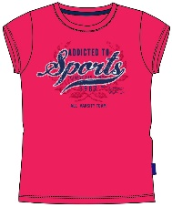 | 2 | Фуфайка для девочек | 92 | 220 | Основное полотно: супрем 100% хлопок 145-150 г/м кв, 30/1. Обтачка горловины - рибана с лайкрой 95% хлопок, 5% лайкра. | 2.25
 |  |  | 98 | 220
 |  |  | 104 | 220
 |  |  | 110 | 220
 |  |  | 116 | 220
 |  |  | 122 | 220
 |  |  | 128 | 220
 |  |  | 134 | 220

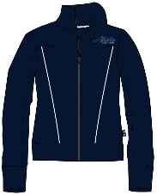 | 3 | Куртка на молнии для девочек | 92 | 220 | Основное полотно: Футер 80% хлопок, 20% п/э 190-210 г/м кв. | 5.65
 |  |  | 98 | 220
 |  |  | 104 | 220
 |  |  | 110 | 220
 |  |  | 116 | 220
 |  |  | 122 | 220
 |  |  | 128 | 220
 |  |  | 134 | 220

 | 4 | Куртка на молнии для девочек | 92 | 220 | Основное полотно: Футер 80% хлопок, 20% п/э 190-210 г/м кв. | 5.65
 |  |  | 98 | 220
 |  |  | 104 | 220
 |  |  | 110 | 220
 |  |  | 116 | 220
 |  |  | 122 | 220
 |  |  | 128 | 220
 |  |  | 134 | 220

 | 5 | Куртка на молнии для девочек | 92 | 220 | Основное полотно: Футер 80% хлопок, 20% п/э 190-210 г/м кв. | 5.65
 |  |  | 98 | 220
 |  |  | 104 | 220
 |  |  | 110 | 220
 |  |  | 116 | 220
 |  |  | 122 | 220
 |  |  | 128 | 220
 |  |  | 134 | 220

 | 6 | брюки для девочки | 92 | 220 | Основное полотно: Футер 80% хлопок, 20% п/э 190-210 г/м кв. | 4.05
 |  |  | 98 | 220
 |  |  | 104 | 220
 |  |  | 110 | 220
 |  |  | 116 | 220
 |  |  | 122 | 220
 |  |  | 128 | 220
 |  |  | 134 | 220

 | 7 | брюки для девочки | 92 | 220 | Основное полотно: Футер 80% хлопок, 20% п/э 190-210 г/м кв. | 4.05
 |  |  | 98 | 220
 |  |  | 104 | 220
 |  |  | 110 | 220
 |  |  | 116 | 220
 |  |  | 122 | 220
 |  |  | 128 | 220
 |  |  | 134 | 220

 | 8 | брюки для девочки | 92 | 220 | Основное полотно: Футер 80% хлопок, 20% п/э 190-210 г/м кв. | 4.05
 |  |  | 98 | 220
 |  |  | 104 | 220
 |  |  | 110 | 220
 |  |  | 116 | 220
 |  |  | 122 | 220
 |  |  | 128 | 220
 |  |  | 134 | 220

 | 9 | джемпер для девочки | 92 | 220 | Основное полотно: супрем 100% хлопок, 150 г/м кв. 30/1. Подвяз горловины - кашкорсе с лайкрой, 95% хлопок, 5% лайкра. | 2.65
 |  |  | 98 | 220
 |  |  | 104 | 220
 |  |  | 110 | 220
 |  |  | 116 | 220
 |  |  | 122 | 220
 |  |  | 128 | 220
 |  |  | 134 | 220

 | 10 | джемпер для девочки | 92 | 220 | Основное полотно: супрем 100% хлопок, 150 г/м кв. 30/1. Подвяз горловины - кашкорсе с лайкрой, 95% хлопок, 5% лайкра. | 2.65
 |  |  | 98 | 220
 |  |  | 104 | 220
 |  |  | 110 | 220
 |  |  | 116 | 220
 |  |  | 122 | 220
 |  |  | 128 | 220
 |  |  | 134 | 220

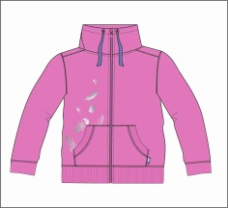 | 11 | куртка для девочки | 92 | 220 | Основное полотно: Футер 80% хлопок, 20% п/э 190-210 г/м кв. | 5.2
 |  |  | 98 | 220
 |  |  | 104 | 220
 |  |  | 110 | 220
 |  |  | 116 | 220
 |  |  | 122 | 220
 |  |  | 128 | 220
 |  |  | 134 | 220

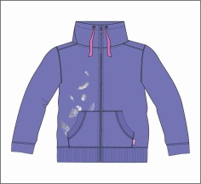 | 12 | куртка для девочки | 92 | 220 | Основное полотно: Футер 80% хлопок, 20% п/э 190-210 г/м кв. | 5.2
 |  |  | 98 | 220
 |  |  | 104 | 220
 |  |  | 110 | 220
 |  |  | 116 | 220
 |  |  | 122 | 220
 |  |  | 128 | 220
 |  |  | 134 | 220

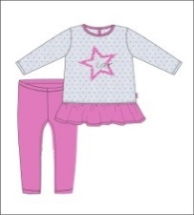 | 13 | комплект для девочки (туника+бриджи) | 92 | 220 | Основное полотно: супрем 100% хлопок 145-150 г/м кв, 30/1. Обтачка горловины - рибана с лайкрой 95% хлопок, 5% лайкра. | 4.55
 |  |  | 98 | 220
 |  |  | 104 | 220
 |  |  | 110 | 220
 |  |  | 116 | 220
 |  |  | 122 | 220
 |  |  | 128 | 220
 |  |  | 134 | 220

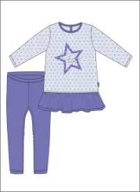 | 14 | комплект для девочки (туника+бриджи) | 92 | 220 | Основное полотно: супрем 100% хлопок 145-150 г/м кв, 30/1. Обтачка горловины - рибана с лайкрой 95% хлопок, 5% лайкра. | 4.55
 |  |  | 98 | 220
 |  |  | 104 | 220
 |  |  | 110 | 220
 |  |  | 116 | 220
 |  |  | 122 | 220
 |  |  | 128 | 220
 |  |  | 134 | 220

 | 15 | брюки для девочки | 92 | 220 | Основное полотно: Футер 80% хлопок, 20% п/э 190-210 г/м кв. | 2.85
 |  |  | 98 | 220
 |  |  | 104 | 220
 |  |  | 110 | 220
 |  |  | 116 | 220
 |  |  | 122 | 220
 |  |  | 128 | 220
 |  |  | 134 | 220

 | 16 | брюки для девочки | 92 | 220 | Основное полотно: Футер 80% хлопок, 20% п/э 190-210 г/м кв. | 2.85
 |  |  | 98 | 220
 |  |  | 104 | 220
 |  |  | 110 | 220
 |  |  | 116 | 220
 |  |  | 122 | 220
 |  |  | 128 | 220
 |  |  | 134 | 220

мальчики
FURAN TEKSTIL

Рисунок | Артикул | Наименование | Размеры | Кол-во, шт | Полотно: | Таргеты Фуран Текстиль
 | 1 | Фуфайка для мальчика | 92 | 220 | Основное полотно: супрем 100% хлопок 145-150 г/м кв, 30/1. Обтачка горловины - рибана с лайкрой 95% хлопок, 5% лайкра. | 1.85
 |  |  | 98 | 220
 |  |  | 104 | 220
 |  |  | 110 | 220
 |  |  | 116 | 220
 |  |  | 122 | 220
 |  |  | 128 | 220
 |  |  | 134 | 220
 |  |  |  | 1,760
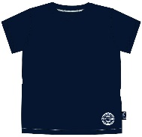 | 2 | Фуфайка для мальчика | 92 | 220 | Основное полотно: супрем 100% хлопок 145-150 г/м кв, 30/1. Обтачка горловины - рибана с лайкрой 95% хлопок, 5% лайкра. | 1.85
 |  |  | 98 | 220
 |  |  | 104 | 220
 |  |  | 110 | 220
 |  |  | 116 | 220
 |  |  | 122 | 220
 |  |  | 128 | 220
 |  |  | 134 | 220
 |  |  |  | 1,760
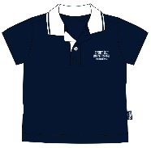 | 3 | Джемпер с воротником поло для мальчика | 92 | 220 | Основное полотно:пике 100% хлопок 180-190 г/м кв, 30/1. | 2.75
 |  |  | 98 | 220
 |  |  | 104 | 220
 |  |  | 110 | 220
 |  |  | 116 | 220
 |  |  | 122 | 220
 |  |  | 128 | 220
 |  |  | 134 | 220
 |  |  |  | 1,760
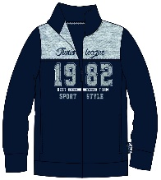 | 4 | Куртка на молнии для мальчика | 92 | 220 | Основное полотно: Футер петля 100% хлопок 180-200 г/м кв. | 5.3
 |  |  | 98 | 220
 |  |  | 104 | 220
 |  |  | 110 | 220
 |  |  | 116 | 220
 |  |  | 122 | 220
 |  |  | 128 | 220
 |  |  | 134 | 220
 |  |  |  | 1,760
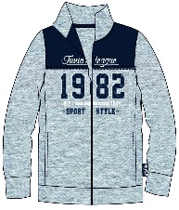 | 5 | Куртка на молнии для мальчика | 92 | 220 | Основное полотно: Футер петля 100% хлопок 180-200 г/м кв. | 5.3
 |  |  | 98 | 220
 |  |  | 104 | 220
 |  |  | 110 | 220
 |  |  | 116 | 220
 |  |  | 122 | 220
 |  |  | 128 | 220
 |  |  | 134 | 220
 |  |  |  | 1,760
 | 6 | Джемпер для мальчика | 92 | 220 | Основное полотно: Футер петля 100% хлопок 180-200 г/м кв. | 2.95
 |  |  | 98 | 220
 |  |  | 104 | 220
 |  |  | 110 | 220
 |  |  | 116 | 220
 |  |  | 122 | 220
 |  |  | 128 | 220
 |  |  | 134 | 220
 |  |  |  | 1,760
 | 7 | Джемпер для мальчика | 92 | 220 | Основное полотно: Футер петля 100% хлопок 180-200 г/м кв. | 2.95
 |  |  | 98 | 220
 |  |  | 104 | 220
 |  |  | 110 | 220
 |  |  | 116 | 220
 |  |  | 122 | 220
 |  |  | 128 | 220
 |  |  | 134 | 220
 |  |  |  | 1,760
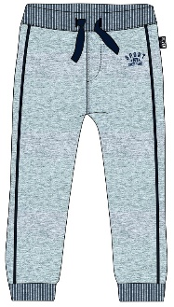 | 8 | Брюки для мальчика | 92 | 220 | Основное полотно: Футер петля 100% хлопок 180-200 г/м кв. | 2.95
 |  |  | 98 | 220
 |  |  | 104 | 220
 |  |  | 110 | 220
 |  |  | 116 | 220
 |  |  | 122 | 220
 |  |  | 128 | 220
 |  |  | 134 | 220
 |  |  |  | 1,760
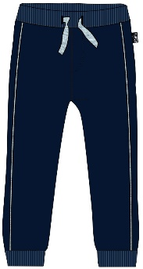 | 9 | Брюки для мальчика | 92 | 220 | Основное полотно: Футер петля 100% хлопок 190-210 г/м кв. | 2.95
 |  |  | 98 | 220
 |  |  | 104 | 220
 |  |  | 110 | 220
 |  |  | 116 | 220
 |  |  | 122 | 220
 |  |  | 128 | 220
 |  |  | 134 | 220
 |  |  |  | 1,760

пижама
FURAN TEKSTIL

Рисунок | Артикул | Наименование | Размеры | Кол-во, шт | Полотно: | Таргеты Фуран Текстиль
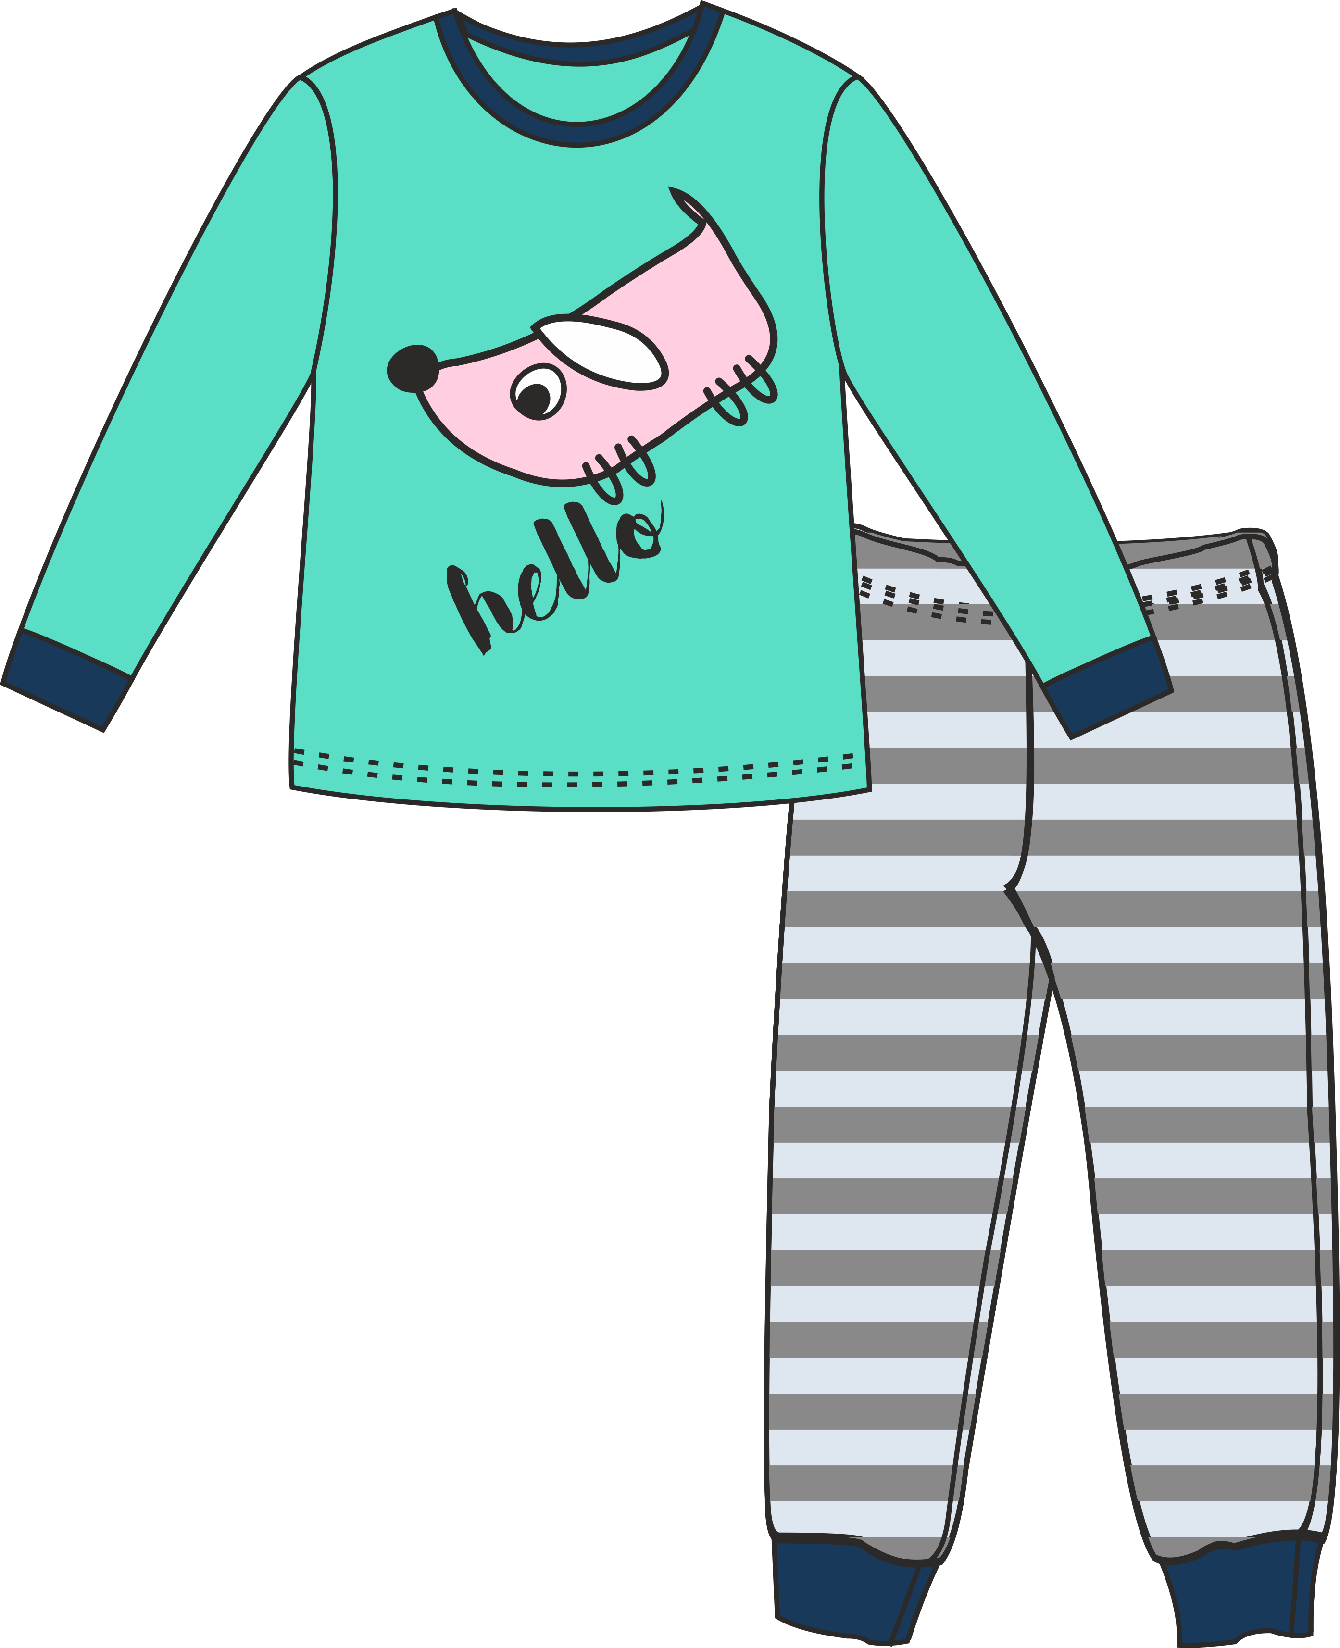 | 1 | пижама детская (фуфайка длинный рукав+брюки) | 92 | 230 | Основное полотно: супрем 100% хлопок, 150-160 г/м кв. 30/1. Горловина и манжеты на рукавах и ножках - рибана с лайкрой. | 3.7
 |  |  | 98 | 230
 |  |  | 104 | 230
 |  |  | 110 | 230
 |  |  | 116 | 230
 |  |  | 122 | 230
 |  |  | 128 | 230
 |  |  | 134 | 230
 |  |  |  | 1,840
 | 2 | пижама детская (фуфайка длинный рукав+брюки) | 92 | 230 | Основное полотно: супрем 100% хлопок, 150-160 г/м кв. 30/1. Горловина и манжеты на рукавах и ножках - рибана с лайкрой. | 3.7
 |  |  | 98 | 230
 |  |  | 104 | 230
 |  |  | 110 | 230
 |  |  | 116 | 230
 |  |  | 122 | 230
 |  |  | 128 | 230
 |  |  | 134 | 230
 |  |  |  | 1,840
ИТОГО ГП: |  |  |  | 3,680

